Компетенция
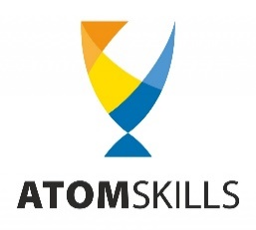 | X ОТРАСЛЕВОЙ ЧЕМПИОНАТ ПРОФЕССИОНАЛЬНОГО МАСТЕРСТВА ГОСУДАРСТВЕННОЙ КОРПОРАЦИИ "РОСАТОМ" - ATOMSKILLS | 
 | ГРАФИК РАБОТЫ КОМПЕТЕНЦИИ
 | Информационная безопасность (анализ защищенности данных от внешних угроз)
Даты проведения чемпионата
Площака проведения чемпионата | МВЦ "Екатеринбург ЭКСПО"
Адрес проведения чемпионата | г. Екатеринбург ЭКСПО-бульвар, дом 2
ФИО главного эксперта компетенции
контактные данные главного эксперта
Количество участников
контактные данные заместителя главного эксперта

* пометки/пояснения красного цвета подлежат удалению во всем ГРАФИКЕ
* шрифт всего документа Arial, кегль 10.
* текст в документе должен быть отредактирован "по ширине столбцов"

